минимальных путей
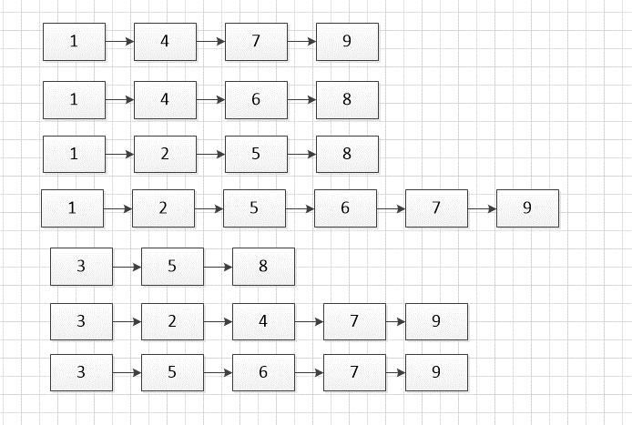
t. ч | λ110-4, | λ210-4, | λ310-4, | λ410-4, | λ510-4, | λ610-4, | λ710-4, | λ810-4, | λ910-4, | λ1010-4,
 | ч-1 | ч-1 | ч-1 | ч-1 | ч-1 | ч-1 | ч-1 | ч-1 | ч-1 | ч-1
700 | 2 | 3 | 5 | 1.5 | 1 | 1 | 5 | 2 | 2.5
P | 0.87 | 0.81 | 0.70 | 0.90 | 0.93 | 0.93 | 0.70 | 0.87 | 0.84
 | 0.0002 | 0.0003 | 0.0005 | 0.00015 | 0.0001 | 0.0001 | 0.0005 | 0.0002 | 0.00025

1
4
2
3
5
6
7
8
9
10

1 | 4 | 7 | 9
0.87 | 0.90 | 0.70 | 0.84 |  |  | p
1 | 4 | 6 | 8
0.87 | 0.90 | 0.93 | 0.87 |  |  | p
1 | 2 | 5 | 8
0.87 | 0.81 | 0.93 | 0.87 |  |  | p
1 | 2 | 5 | 6 | 7 | 9
0.87 | 0.81 | 0.93 | 0.93 | 0.70 | 0.84 | p
3 | 5 | 8
0.70 | 0.93 | 0.87 |  |  |  | p
3 | 2 | 4 | 7 | 9
0.70 | 0.81 | 0.90 | 0.70 | 0.84 |  | p
3 | 5 | 6 | 7 | 9
0.70 | 0.93 | 0.93 | 0.70 | 0.84 |  | p

Pc | 0.70

минимальных сечений
t. ч | λ110-4, | λ210-4, | λ310-4, | λ410-4, | λ510-4, | λ610-4, | λ710-4, | λ810-4, | λ910-4, | λ1010-4,
 | ч-1 | ч-1 | ч-1 | ч-1 | ч-1 | ч-1 | ч-1 | ч-1 | ч-1 | ч-1
700 | 2 | 3 | 5 | 1.5 | 1 | 1 | 5 | 2 | 2.5
P | 0.87 | 0.81 | 0.70 | 0.90 | 0.93 | 0.93 | 0.70 | 0.87 | 0.84
 | 0.0002 | 0.0003 | 0.0005 | 0.00015 | 0.0001 | 0.0001 | 0.0005 | 0.0002 | 0.00025

1
4
2
3
5
6
7
8
9
10
1 | 3
0.87 | 0.70 |  |  |  | p
0.13 | 0.30 |  |  |  | q
4 | 5
0.90 | 0.93 |  |  |  | p
0.10 | 0.07 |  |  |  | q
7 | 8
0.70 | 0.87 |  |  |  | p
0.30 | 0.13 |  |  |  | q
1 | 2 | 5
0.87 | 0.81 | 0.93 |  |  | p
0.13 | 0.19 | 0.07 |  |  | q
1 | 2 | 5
0.87 | 0.81 | 0.93 |  |  | p
0.13 | 0.19 | 0.07 |  |  | q
3 | 2 | 4
0.70 | 0.81 | 0.90 |  |  | p
0.30 | 0.19 | 0.10 |  |  | q
4 | 6 | 8
0.90 | 0.93 | 0.87 |  |  | p
0.10 | 0.07 | 0.13 |  |  | q
5 | 6 | 7
0.93 | 0.93 | 0.70 |  |  | p
0.07 | 0.07 | 0.30 |  |  | q

Pc | 0.91

Метод особого элемента
1
4
2
3
5
6
7
8
9
10
t. ч | λ110-4, | λ210-4, | λ310-4, | λ410-4, | λ510-4, | λ610-4, | λ710-4, | λ810-4, | λ910-4, | λ1010-4,
 | ч-1 | ч-1 | ч-1 | ч-1 | ч-1 | ч-1 | ч-1 | ч-1 | ч-1 | ч-1
700 | 2 | 3 | 5 | 1.5 | 1 | 1 | 5 | 2 | 2.5
P | 0.87 | 0.81 | 0.70 | 0.90 | 0.93 | 0.93 | 0.70 | 0.87 | 0.84
 | 0.0002 | 0.0003 | 0.0005 | 0.00015 | 0.0001 | 0.0001 | 0.0005 | 0.0002 | 0.00025

 |  |  |  |  |  |  |  |  |  |  |  | СХ1 | СХ2
1
2
6
7
9
1
2
6
7
9

 | №сх | 3 | 4 | 5 | 8 | Вероятность | РАССЧЕТ
1 | Сх1 | + | + | + | +
2 | Сх2 | + | + | + | -
3 | Сх3 | + | + | - | + |  |  |  |  |  | СХ3 |  | СХ4
1
2
6
7
9
1
4
2
6
7
9
4 | Сх4 | + | + | - | -
5 | Сх5 | + | - | + | +
6 | Сх6 | + | - | + | -
7 | Сх3 | + | - | - | +
8 | Сх4 | + | - | - | -
9 | Сх7 | - | + | + | +
10 | Сх8 | - | + | + | -
11 | - | - | + | - | +
12 | - | - | + | - | - |  |  |  |  |  | СХ5 |  | СХ6
1
2
6
7
9
13 | Сх7 | - | - | + | +
1
2
6
7
9
14 | Сх8 | - | - | + | -
15 | - | - | - | - | +
16 | - | - | - | - | -

 |  |  |  |  |  |  |  |  |  |  | СХ7 |  | СХ8
1
2
6
7
9
1
2
6
7
9
10

